关系图
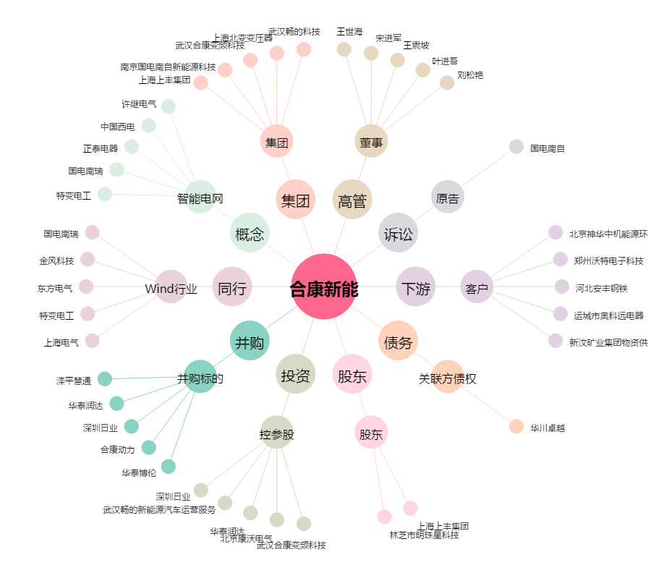
合康新能[300048.SZ] - 关系概览图

